Thống kê doanh thu
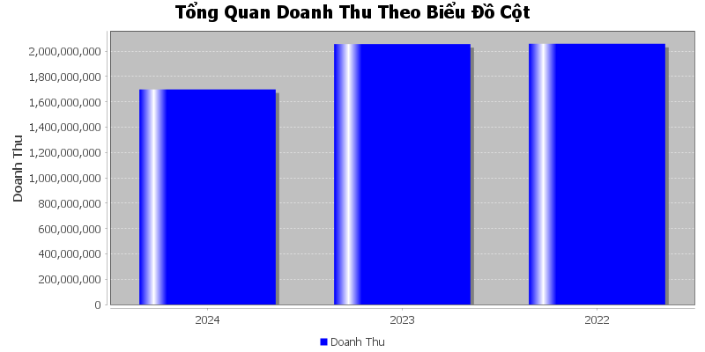
Doanh Thu Cua Nha Ga Go Vap
Năm | Doanh Thu
2024 | 1,697,749,275
2023 | 2,055,366,000
2022 | 2,057,379,000

